상품제안서
신신파프 , 핫파스 , 쿨파스 , 신신 쿨핫파프 , 파스 | 상품코드: F26448

 |  |  |  |  |  |  | 02-412-0044 | www.easy1.co.kr
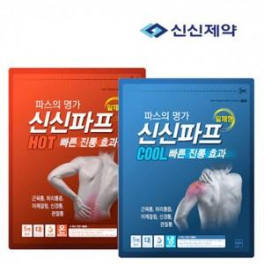

【상세/제작정보】 | 스티커 제작및 부착 비용 별도 문의.

【인쇄/포장옵션】 | / OPP(비닐)

【공급단가】 | 수량 | 120~ | 240~ | 600~ | 1,000~ | 3,000~
*VAT별도 | 단가 | 3,000원 | 2,950원 | 2,880원 | 2,800원 | 2,760원

【상품 URL】 | https://dev.easy1.co.kr:443/src/goods_detail.php?gdno=26448

